Observaciones Salesforce
Error

En FF en la categoría de Pantalonetas aparece que hay 28 productos referentes a esa categoría, pero en SFCC solo aparecen 13 productos | 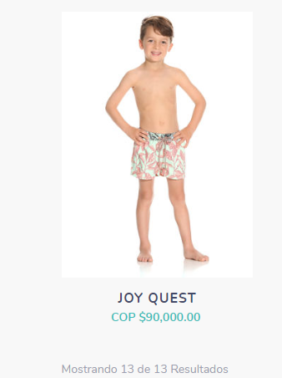 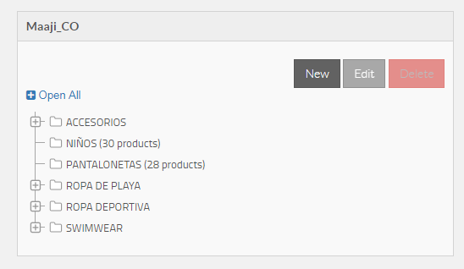
La cantidad de productos asociados a las categorías en FF no coinciden con los que se muestran en el front de la página | 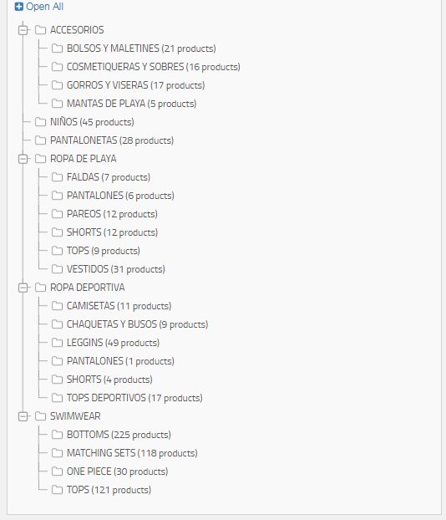
Productos que en FF y Salesforce están en una categoría y en el front se muestra en otra categoría diferente: Adjunto imágenes de referencia * 3063sbr01 * 3070sbr01 * 3063sbr03 * | 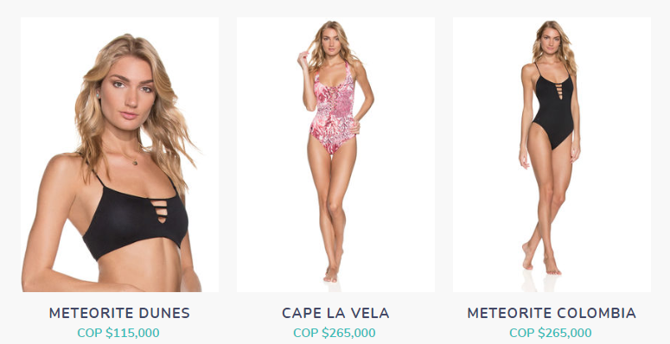 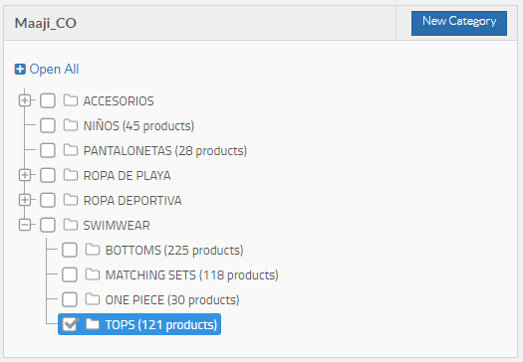
Quitar los decimales de los precios

